Sheet1
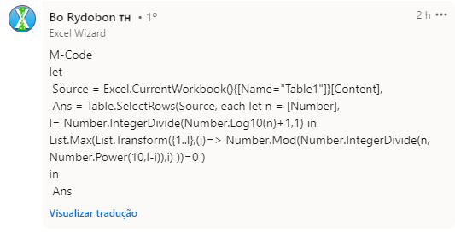
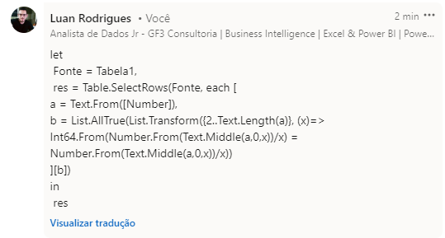
Number | Expected Answer
123 | 123
892 | 1020005
4660 | 9876545
1020005 | 10200056405
1568179 | 98760696309604
9876545
10200056405
523553865244
Liste os números Polidivisíveis. Um número Polidivisível é aquele número onde os primeiros 2 dígitos são divisíveis por 2, os primeiros 3 dígitos por 3 e assim por diante. Ex. 9876 98 é divisível por 2 987 é divisível por 3 9876 é divisível por 4
98760696309604

